Tabelle1
 | 125 | 150 | 200 | 250 | 300 |  |  |  |  |  |  |  |  |  | 375 | 500 | 625 | 750 | 875 | 1000 | 1125 | 1250 | 1375 | 1500 | 1625 | 1750 | 1875 | 2000 | 2125 | 2250 | 2375
 | CENTUB | PUC-U | PP | PEHD | GFK | GGG | STZ
 | bewehrt | SN 0.5 | SN 2 | SN 2.5 | SN 4 | SN 8 | SN 10 | SN 12 | SN 16 | SN 2500 | SN 5000 | SN 10000 | ZM | PUR | EPOXY
 | 800 | 1000 | 1200

Baustelle |  |  |  |  |  |  |  | Baust. -Nr. |  |  |  |  |  |  |  |  | Warenempfänger |  |  |  |  |  |  |  |  | Kd.-Nr.

Zuständig |  |  |  |  |  |  |  |  |  |  |  |  |  |  |  |  | Zuständig
Telefon |  |  |  |  |  |  |  |  |  |  |  |  |  |  |  |  | Telefon
Fax |  |  |  |  |  |  |  |  |  |  |  |  |  |  |  |  | Fax
E-Mail |  |  |  |  |  |  |  |  |  |  |  |  |  |  |  |  | E-Mail

Bestelldatum |  |  |  |  |  |  |  |  |  |  |  |  |  |  |  |  | Lieferdatum

 | Lieferung |  |  |  |  |  |  |  |  |  | tel. avisieren |  |  |  |  |  |  |  | 07.00 - 9.00 Uhr |  |  |  |  |  |  |  |  | bis 12 Uhr

 |  |  | ohne Kran |  |  |  |  |  |  |  | mit Kran |  |  |  |  |  |  |  | 13.00 - 15.00 Uhr |  |  |  |  |  |  |  |  | gelegentlich

 |  |  | mit Anhänger |  |  |  |  |  |  |  | ohne Anhänger |  |  |  |  |  |  |  | inkl. Schachtaufbau |  |  |  |  |  |  |  |  | nur Schachtunterteil

 |  |  | 4-/5-Achser |  |  |  |  |  |  |  | abgeholt |  |  |  |  |  |  |  | inkl. Schachtgehänge |  |  |  |  |  |  |  |  | ohne Schachtgehänge

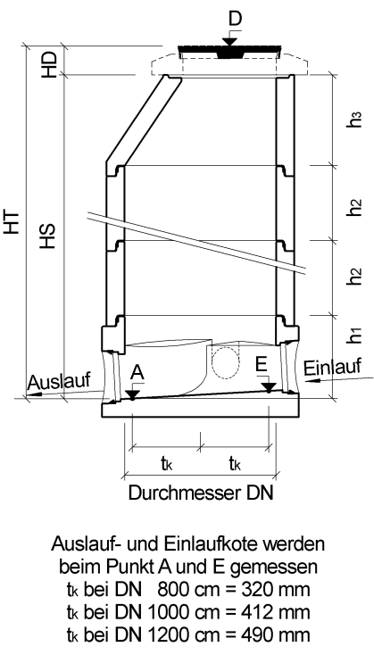
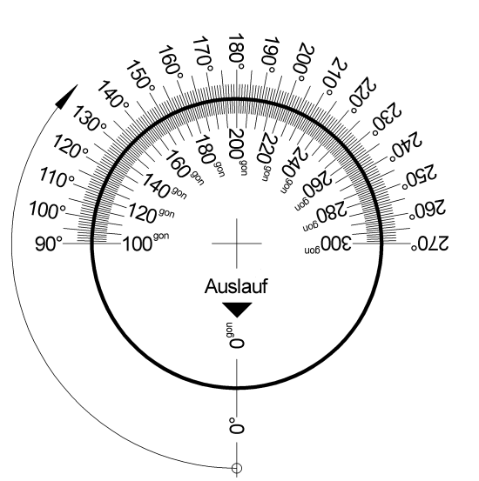
Schacht-Nr. |  |  |  |  |  |  |  |  |  |  |  |  |  |  |  |  | Durchmesser mm:
 |  |  |  |  |  |  |  |  |  |  |  |  |  |  |  |  |  |  |  |  |  | O.K. Deckel m.ü.M |  |  |  |  |  |  | h1 Unterteilhöhe
 |  |  |  |  |  |  |  |  |  |  |  |  |  |  |  |  |  |  |  |  |  |  | D |  |  |  |  |  | h1
 |  |  |  |  |  |  |  |  |  |  |  |  |  |  |  |  |  |  |  |  |  |  | Auslauf m.ü.M |  |  |  |  |  | Schachtringe (mm)
 |  |  |  |  |  |  |  |  |  |  |  |  |  |  |  |  |  |  |  |  |  |  | A |  |  |  |  |  | h2
 |  |  |  |  |  |  |  |  |  |  |  |  |  |  |  |  |  |  |  |  |  |  | Höhe (mm) |  |  |  |  |  | h2
 |  |  |  |  |  |  |  |  |  |  |  |  |  |  |  |  |  |  |  |  |  |  | HT |  |  |  |  |  | h2
 |  |  |  |  |  |  |  |  |  |  |  |  |  |  |  |  |  |  |  |  |  |  | Deckelhöhe (mm) |  |  |  |  |  | Konus/Abdeck (mm)
 |  |  |  |  |  |  |  |  |  |  |  |  |  |  |  |  |  |  |  |  |  |  | HD |  |  |  |  |  | h3
 |  |  |  |  |  |  |  |  |  |  |  |  |  |  |  |  |  |  |  |  |  |  | Schachthöhe (mm) |  |  |  |  |  | CREA RIKO (mm)
 |  |  |  |  |  |  |  |  |  |  |  |  |  |  |  |  |  |  |  |  |  |  | HS |  |  |  |  |  | h3

 |  |  |  |  |  |  |  |  |  |  |  |  |  |  |  |  |  |  |  |  |  |  | Winkelangaben |  |  |  |  |  | Konus
 |  |  |  |  |  |  |  |  |  |  |  |  |  |  |  |  |  |  |  |  |  |  | Winkelangaben |  |  |  |  |  | Konus
 |  |  |  |  |  |  |  |  |  |  |  |  |  |  |  |  |  |  |  |  |  |  |  | Altgrad |  |  |  |  |  | exzentrisch

 |  |  |  |  |  |  |  |  |  |  |  |  |  |  |  |  |  |  |  |  |  |  | Trittnischen |  |  |  |  |  | Abdeckplatte

 |  |  |  |  |  |  |  |  |  |  |  |  |  |  |  |  |  |  |  |  |  |  |  | links |  |  |  |  |  | exzentrisch

 |  |  |  |  |  |  |  |  |  |  |  |  |  |  |  |  |  |  |  |  |  |  |  | rechts

Anschlüsse |  |  |  |  |  | Auslauf |  |  |  |  | Einlauf |  |  |  |  | Zulauf 1 |  |  |  |  | Zulauf 2 |  |  |  |  | Zulauf 3 |  |  |  |  | Zulauf 4
Nennweite (mm)
Rohrmaterial
Serie / Typ
Gefälle J (%)
Kote (m.ü.M)
Winkel

Bemerkungen

Werkdaten (nicht ausfüllen)
Auftrag-Nr. |  |  |  |  |  |  |  |  |  | Gewicht |  |  |  |  |  |  |  | Ladedatum |  |  |  |  |  |  |  |  | Ladezeit

CREABETON Februar 2019

